RFC7
RFC7
Para resolver este requerimiento de consuulta, se crearon 3 funciones encargadas cada una de mostrar información
relevante para el requerimiento, estas 3 funciones son:

1.calcularFechasMayorDemanda
2.calcularFechasMayoresIngresos
3.calcularFechasMenorOcupacion

Las 3 son utilizadas y ejecutadas desde una función principal llamada analizarOperacionAlohandes.
Todas las funciones se pueden encontrar en la clase: PersistenciaAlohandes.

A continuación, se presentan los Queries SQL para cada una de las 3 funciones.

1. Caso de Prueba correctamente definido |  |  | 2. Caso de Prueba Incorrectamente definido

1.1 Para la primera función del requerimiento: |  |  | 2.1 Para la primera función del requerimiento:

 |  | Debido a que 'Triple' no es un tipo de categoría de inmueble:

 |  |  |  | Estado de la base de datos antes de la Operación:
Resultado de Ejecución | Estado de la base de datos antes de la Operación:
 |  |  |  | Es el mismo estado que luego de la operación,
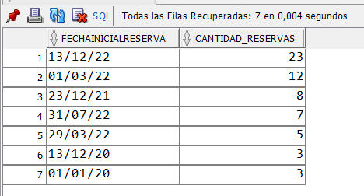
 | Es el mismo estado que luego de la operación, |  |  | pues no se realiza una acción de escritura, solo
 | pues no se realiza una acción de escritura, solo |  |  | se leen datos por medio del SELECT.
 | se leen datos por medio del SELECT.
 |  |  | 2.2 Para la segunda función del requerimiento

1.2 Para la segunda función del requerimiento

 |  | Debido a que la modalidad temporal 'Hora' no existe:

 |  |  |  | Estado de la base de datos antes de la Operación:

 |  |  |  | Es el mismo estado que luego de la operación,
 |  |  |  | pues no se realiza una acción de escritura, solo
 |  |  |  | se leen datos por medio del SELECT.

 |  |  | 2.3 Para la tercera función del requerimiento

 |  | Si se incluye un parámetro no definido dentro de las opciones posibles de los atributos, tampoco se mostrará información
Resultado de la ejecución: | Estado de la base de datos antes de la Operación:

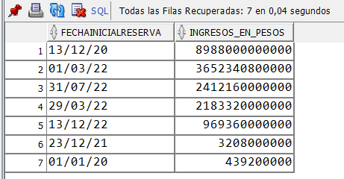
 | Es el mismo estado que luego de la operación, |  | Estado de la base de datos antes de la Operación:
 | pues no se realiza una acción de escritura, solo
 | se leen datos por medio del SELECT. |  | Es el mismo estado que luego de la operación,
 |  |  | pues no se realiza una acción de escritura, solo
 |  |  | se leen datos por medio del SELECT.

1.3 Para la tercera función del requerimiento

Resultado de ejecución: | Estado de la base de datos antes de la Operación:

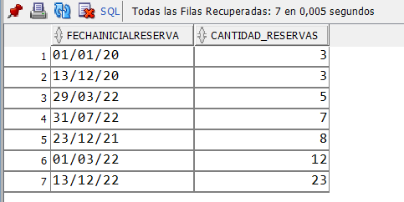
 | Es el mismo estado que luego de la operación,
 | pues no se realiza una acción de escritura, solo
 | se leen datos por medio del SELECT.

RFC8
RFC8

RFC8 - ENCONTRAR LOS CLIENTES FRECUENTES
Para un alojamiento dado, encontrar la información de sus clientes frecuentes. se considera frecuente a un
cliente si ha utilizado (o tiene reservado) ese alojamiento por lo menos en tres ocasiones o por lo menos 15
noches, durante todo el periodo de operación de AlohAndes.

Se establece un ejemplo con un id de inmueble igual a 62.

1. Caso de Prueba correctamente definido |  | 2. Caso de Prueba Incorrectamente definido

Resultado de la ejecución:

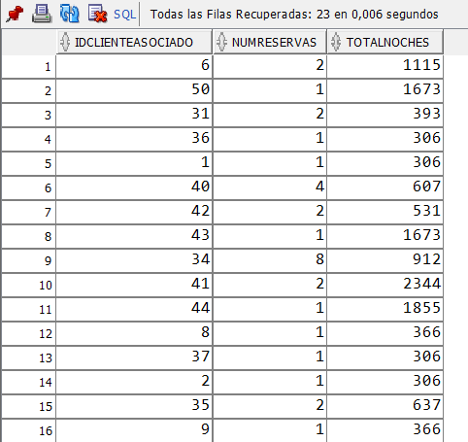

 | Si se utiliza un id igual a 300, no hay resultados porque no hay un inmueble con ese id dentro de la base de datos.

 |  | Estado de la base de datos antes de la Operación:

 |  | Es el mismo estado que luego de la operación,
 |  | pues no se realiza una acción de escritura, solo
 |  | se leen datos por medio del SELECT.

Estado de la base de datos antes de la Operación:

Es el mismo estado que luego de la operación,
pues no se realiza una acción de escritura, solo
se leen datos por medio del SELECT.

RFC9
RFC9
RFC9 - ENCONTRAR LAS OFERTAS DE ALOJAMIENTO QUE NO TIENEN MUCHA DEMANDA
Encontrar las ofertas de alojamiento que no han recibido clientes en periodos superiores a 1 mes, durante todo
el periodo de operación de AlohAndes

Se realiza la consulta sobre toda la base de datos.
Se utiliza un self-join en el select interno para operar informacion
de la misma tabla y dar un resultado.

1. Caso de Prueba correctamente definido | 2. Caso de Prueba Incorrectamente definido

 | En este caso, debido a que no se piden parámetros,
 | no hay forma de que la ejecución falle o de un resultado
 | no esperado a menos que la definición del Query SQL
 | esté incorrecta.

 | Estado de la base de datos antes de la Operación:
Resultado de la ejecución
 | Es el mismo estado que luego de la operación,
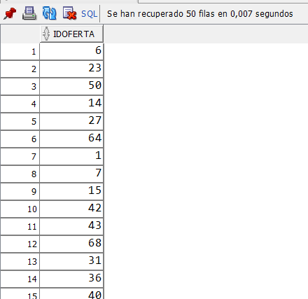
 | pues no se realiza una acción de escritura, solo
 | se leen datos por medio del SELECT.

A partir de este resultado, se pueden obtener los primeros k registros que cumplan
con ser las ofertas con menor demanda en todo el sistema ALOHANDES, teniendo
en cuenta que no se solicitó ordenar los resultados.

Estado de la base de datos antes de la Operación:

Es el mismo estado que luego de la operación,
pues no se realiza una acción de escritura, solo
se leen datos por medio del SELECT.

RFC12
RFC12

1. Caso de Prueba correctamente definido
 | 2. Caso de Prueba Incorrectamente definido
Método 1
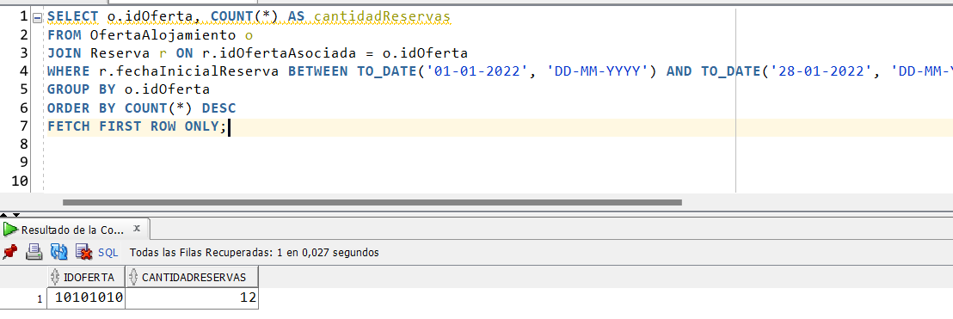
 | Un caso probado fue dividir el mes entre el 01 y el 30
 | Esto da un error porque SQL Developer (Oracle)
 | entiende que algunos meses no alcanzan a tener
 | 30 días (como Febrero).

 | Además, si se especifican fechas de las que no hay
 | registros de reservas en la base de datos,
 | el resultado, como es esperado, será vacío para
 | los 4 métodos.

Entre las fechas: 01-01-2022 y 28-01-2022

Metodo 2

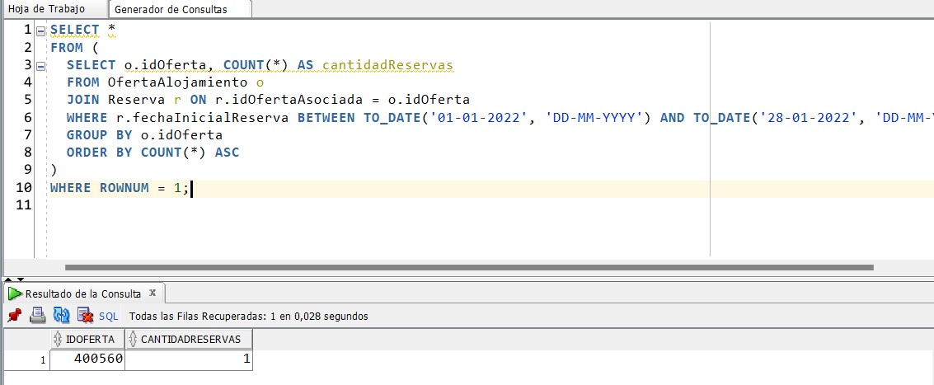

Se utilizaron las mismas fechas

Metodo 3

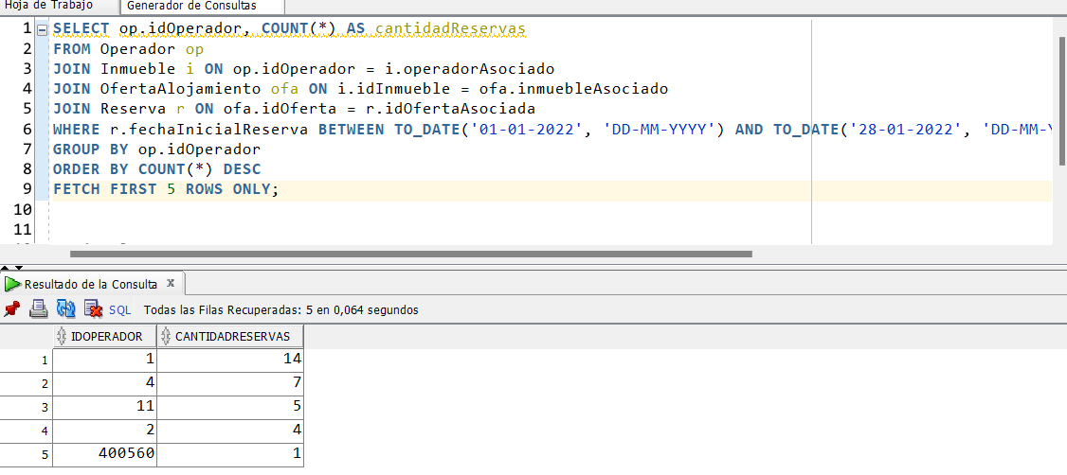

Se utilizaron las mismas fechas

Metodo 4

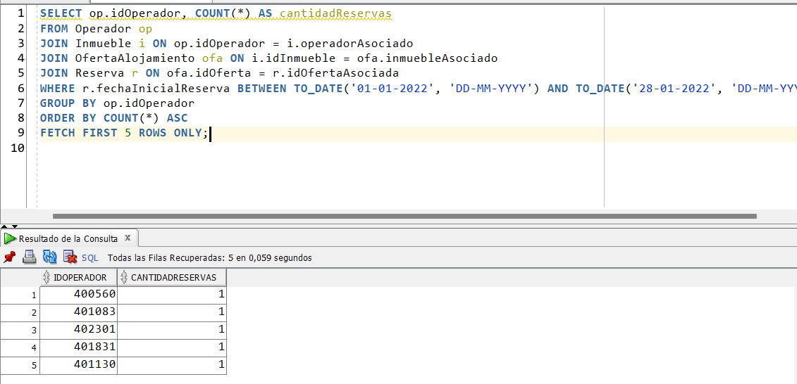

Se utilizaron las mismas fechas

RFC13
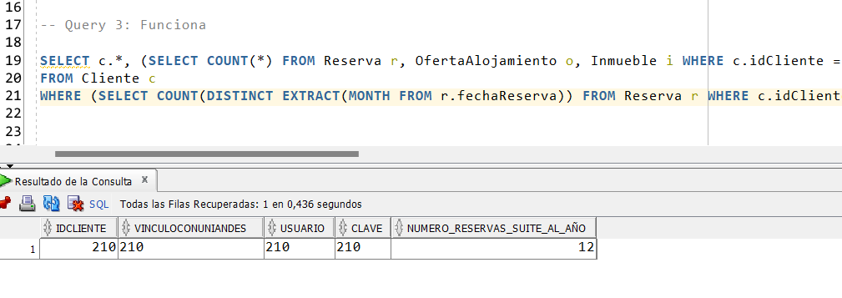
RFC13

1. Caso de Prueba correctamente definido | 2. Caso de Prueba Incorrectamente definido

No se necesitan parámetros de entrada
 | En este caso, solo podrían haber escenarios incorrectamente
Query 1 | indefinidos, si se construyen mal las queries, pues este
 | requerimiento no recibe parámetros de entrada.
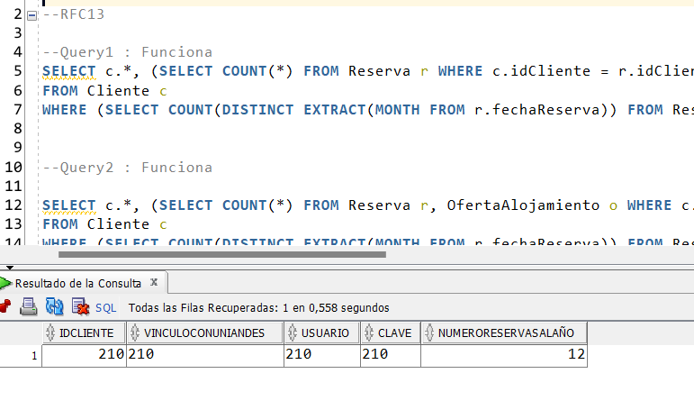

Query 2

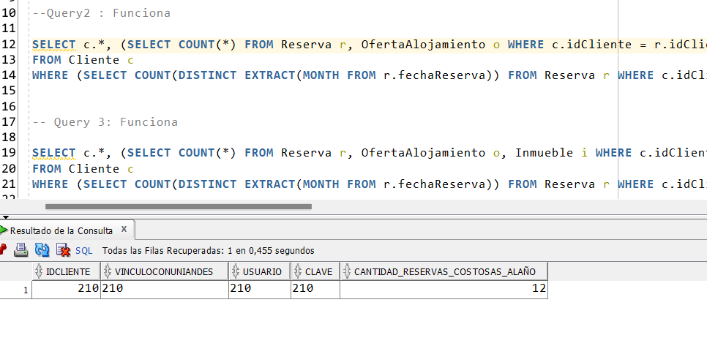

Query 3

Query 3

